Задание
Таблица «Движение товаров» содержит записи о поставках товаров в магазины в течение первой декады июня 2021 г., а также информацию о проданных товарах. Поле Тип операции содержит значение Поступление или Продажа, а в соответствующее поле Количество упаковок, шт. занесена информация о том, сколько упаковок товара поступило в магазин или было продано в течение дня. Заголовок таблицы имеет следующий вид.

ID операции | Дата | ID магазина | Артикул | Тип операции | Количество упаковок, | Цена,
 |  |  |  |  | шт. | руб./шт.

Таблица «Товар» содержит информацию об основных характеристиках каждого товара. Заголовок таблицы имеет следующий вид.

Артикул | Отдел | Наименование | Ед. изм. | Количество | Поставщик
 |  |  |  | в упаковке

Таблица «Магазин» содержит информацию о местонахождении магазинов. Заголовок таблицы имеет следующий вид.

ID магазина | Район | Адрес
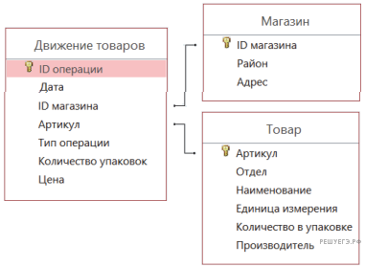
На рисунке приведена схема указанной базы данных.

Используя информацию из приведённой базы данных, определите на сколько увеличилось количество упаковок кофе растворимого, имеющихся в наличии в магазинах Первомайского района, за период с 1 по 10 июня включительно.

В ответе запишите только число.

